1.Tema_Konuşma
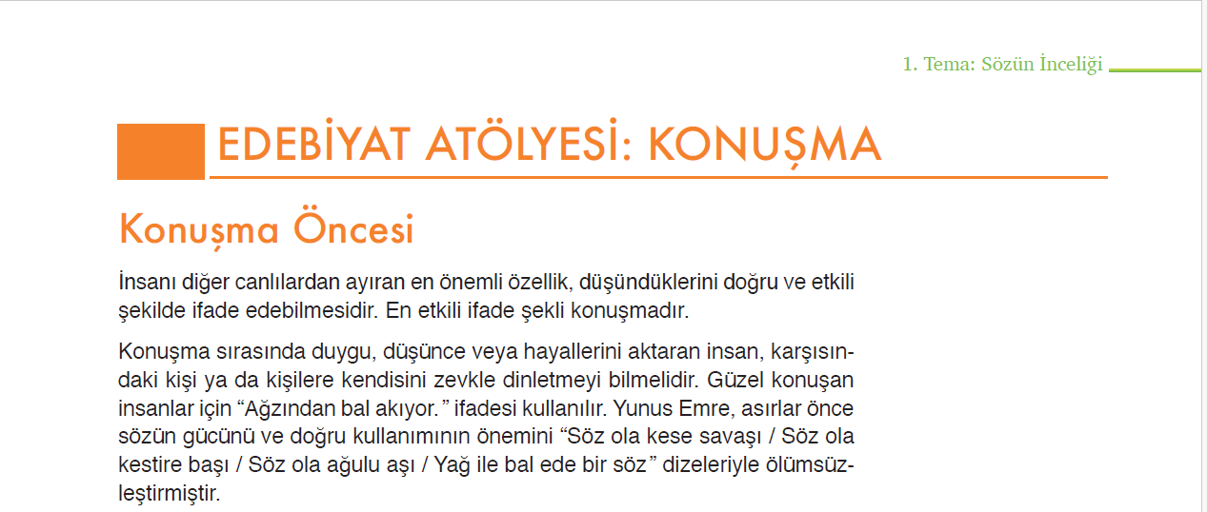
Ölçütler | Açıklamalar | 0 | 0 | 0 | 0 | 0 | 0 | 0 | 0 | 0 | 0 | 0 | 0 | 0 | 0 | 0 | 0 | 0 | 0 | 0 | 0 | 0 | 0 | 0 | 0 | 0 | 0 | 0 | 0 | 0 | 0
Planlama | Konuşmaya etkili bir giriş yapmış, konuşmayı sürdürmüş ve etkili bir şekilde tamamlamıştır.
 | Şapkanın simgelediği görüşe uygun örnekler sunmuştur.
Düşünsel süreçleri kontrol | Düşünceleri, konuşmanın ana fikri etrafında ifade etmiştir.
etme | Düşüncelerini tekrara düşmeden sunmuştur.
Söz varlığı | Bağlama uygun zengin bir kelime hazinesiyle anlatımını zenginleştirmiştir.
 | Dilimize henüz yerleşmemiş yabancı kelimelerin yerine Türkçe kelimeleri kullanmıştır.
Organizasyon | Duygu ve düşüncelerini tutarlı bir biçimde organize etmiştir.
Akıcılık | İşitilebilir bir ses tonuyla konuşmuştur.
 | Gereksiz ses tekrarına düşmeden akıcı bir şekilde konuşmuştur.
 | Vurgu ve tonlamaya dikkat ederek konuşmuştur.
Beden dili | Sunumda jest ve mimiklerini etkili kullanmış, dinleyicilerle yeterli göz temasını kurmuştur.
İş birliği | Takımda yapılan görev paylaşımı doğrultusunda seçilen şapkanın temsil ettiği görevi yerine getirmiştir.
Zaman yönetimi | Süreyi etkili bir şekilde kullanarak sunumu gerçekleştirmiştir.
TOPLAM |  | 0 | 0 | 0 | 0 | 0 | 0 | 0 | 0 | 0 | 0 | 0 | 0 | 0 | 0 | 0 | 0 | 0 | 0 | 0 | 0 | 0 | 0 | 0 | 0 | 0 | 0 | 0 | 0 | 0 | 0

